Data
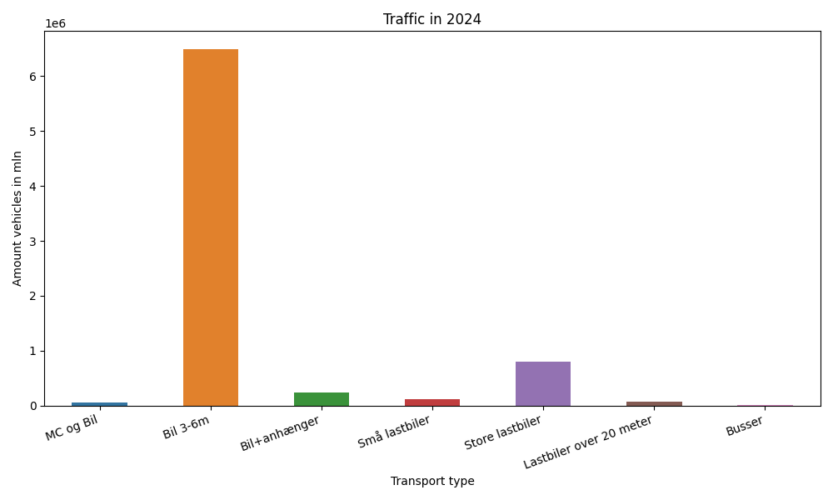
År | Måned | MC og Bil | Bil 3-6m | Bil+anhænger | Små lastbiler | Store lastbiler | Lastbiler over 20 meter | Busser | Total
2024 | 7 | 10886 | 1095667 | 59208 | 28610 | 112438 | 10000 | 2290 | 1319099
2024 | 6 | 11204 | 1078069 | 43834 | 22903 | 116910 | 10889 | 2582 | 1286391
2024 | 5 | 11326 | 1042000 | 38205 | 17836 | 123699 | 11445 | 3006 | 1247517
2024 | 4 | 8399 | 897528 | 28163 | 13368 | 121268 | 11544 | 2562 | 1082832
2024 | 3 | 5104 | 920578 | 26877 | 11997 | 110915 | 10350 | 2908 | 1088729
2024 | 2 | 4266 | 763599 | 20492 | 10464 | 110506 | 9830 | 2245 | 921402
2024 | 1 | 4513 | 698576 | 17715 | 10227 | 108681 | 9895 | 2127 | 851734

